Hoja1

NIT. 900,645,501-1
TEL 467 4072
Salida de Bodega. #P201022-0
Proyecto: Comercial 23/10/20. Supervisor: Anthony Gonzalez .
Departamento: Producción . Responsable: Gustavo Moyano.
Encargado: Gustavo Moyano. Fecha: Jue. 22/Octubre/2020
No. | IMAGEN | DESCRIPCION | ESTADO | # | VALOR | ANOTACIONES
1 | 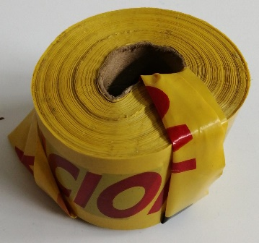 | Cinta precausión | Bueno | 1 |  | No llegó
2 | 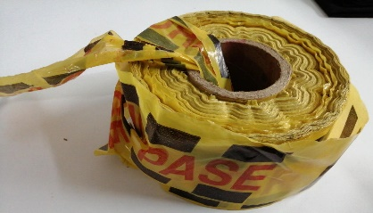 | Cinta "No Pase" | Bueno | 1 |  | No llegó
3 | 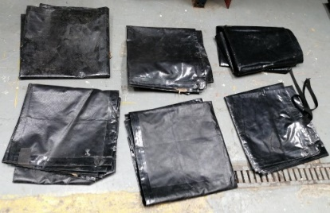 | Paredes carpas | Perfecto | 6 |  | No llegó (Faltan 2)
4 |  | Llaves del lavamanos | Perfecto | 3 |  | Aun no ha sido entregado.

